エリア計画書（ＯＢＳ）
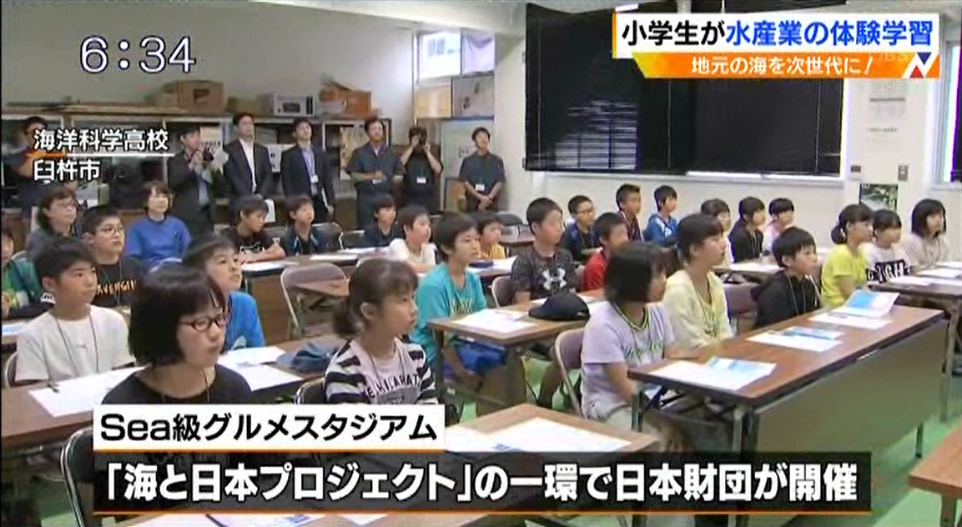
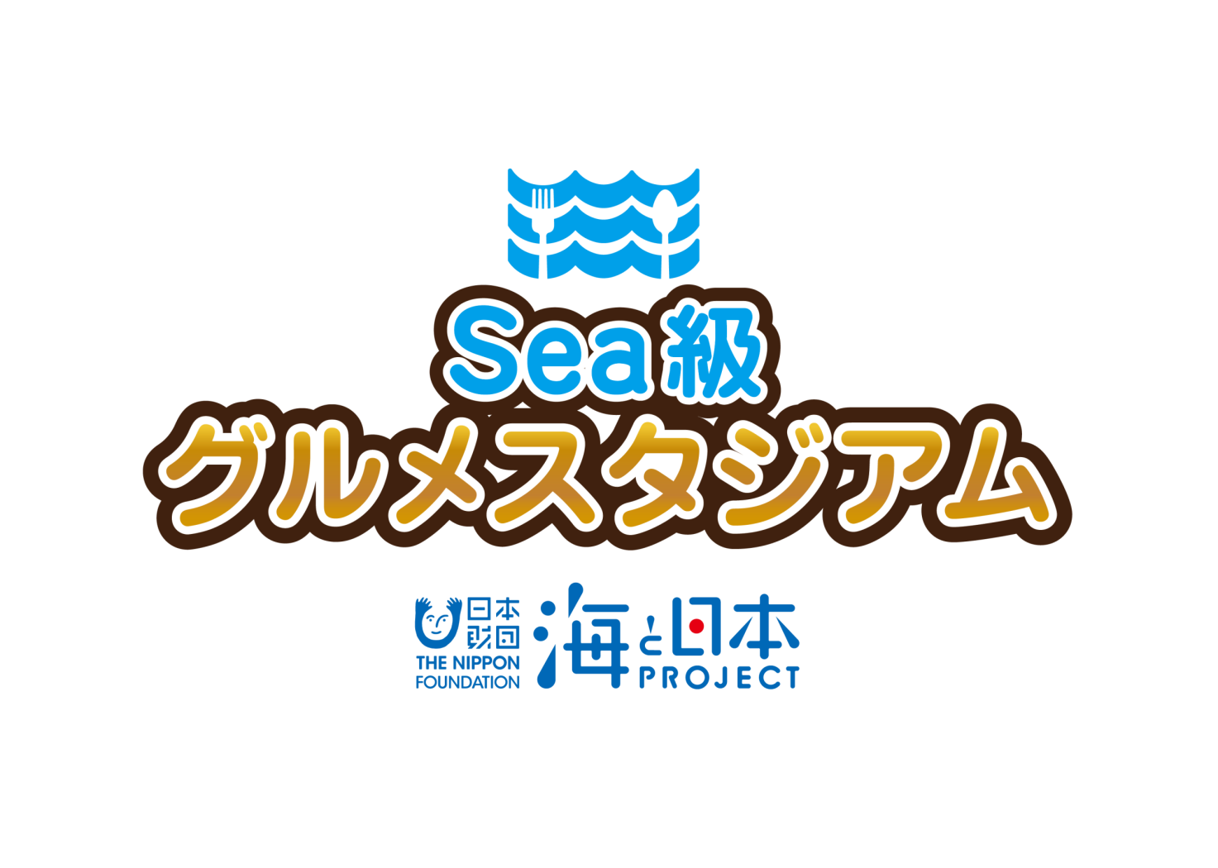

2 0 1 9

エリアイベント
実 施 報 告 書

 |  |  | 大分放送 東京支社

海と日本プロジェクト Sea級グルメスタジアム
１

開催概要

○事 業 名
海と日本プロジェクト Sea級グルメスタジアム in 大分
大分の豊かな海を守り、育てよう～臼杵で育つヒジキとかぼすブリ～
○実施日程・場所
令和元年 ８月２７日（火） 大分県立海洋科学高校、重宝水産（養殖場）
（大分県臼杵市）
○主 催
海洋キッズスクール実行委員会
○協 力
海洋科学高校（参加者：2名）
福良ヶ丘小学校（参加者：28名）
株式会社ヤマジン
重宝水産株式会社
株式会社大分放送
○内 容
次世代へ海を引き継ぐために、海を介して人と人とがつながる
“日本財団「海と日本プロジェクト」”の一環として開催。
高校生による小学生を対象とした授業を通して、地元の海の現状と課題を伝え、
校外の授業では、重宝水産の「かぼすブリ」養殖場での見学や体験を行います。
海洋科学高校で、「かぼすブリ」を使ったオリジナル商品の名称やパッケージを決定します。
その商品は、今秋、東京都で行われるイベントでPR・販売します。

海と日本プロジェクト Sea級グルメスタジアム
２

実施概要
 |  |  |  |  |  | 大 分 県
 |  |  |  |  |  | 大分放送

カ リ キ ュ ラ ム

テ ー マ |  |  | 大分の豊かな海を守り、育てよう～臼杵で育つヒジキとかぼすブリ～

開催日時 |  |  | 2019年 8月 27日（火）

開催場所 |  |  | 大分県立海洋科学高等学校

参加者 |  |  | 海洋科学高校生徒（2人程度） 臼杵市立福良ヶ丘小学校生徒（5年生6年生計28人）

講座次第 |  |  | 1.「海と日本プロジェクト Sea級グルメスタジアムin大分」 （1）開会挨拶（大分放送） （2）福良ヶ丘小学校仲村校長ご挨拶・海洋科学高校中村先生ご挨拶 （3）「海と日本プロジェクト Sea級グルメスタジアムin大分」 全体説明 ・日本財団「海と日本PROJECT」について ・企画実施概要 □座学～大分の海ってどんな海？（大分県の現状の海についての理解を深める） ・高校生から児童へプレゼンテーション（地元の海についての説明、高校生によるヒジキ増殖 の取り組み紹介、養殖についての説明とかぼすブリ養殖の説明） ・質疑応答 ・まとめ □現場体験～養殖場ってどんなとこ？（漁獲量改善への取り組みを体験から学ぶ） ・重宝水産のカボスぶり養殖場を見学（荒天のため陸上の海上いかだを見ながら説明） ・カボスぶりのエサ（通常のエサにカボスの皮粉末を混ぜたもの）の実物見学 □商品開発 ・オリジナル商品を実際に制作（カボスぶりを使った「おさかな小判」）、ネーミング決定 商品・・白身魚のすり身の上にカボスぶりの切り身をのせ、パン粉をつけて揚げたもの

講座内容 |  |  | 大分県が抱える漁獲量の減少という課題。あさりやひじきなどの貝類・海藻類はもちろん、魚類の漁獲量も減少してきている現状です。 高校生によるプレゼンにより、大分を取り巻く海の豊かさ（豊後水道・瀬戸内海で獲れる魚介類がなぜ美味しいのかの説明も含め）や、現在抱えている問題（魚のえさ場や産卵場となる海藻類が生えず、岩場がむき出しになる「磯焼け」など）への理解を深めてもらいました。 その問題点の解消のために海洋科学高校で取り組んでいるヒジキ増殖の取り組みと、養殖の説明と、大分を代表する養殖ブランド魚「かぼすブリ」が出来るまでの流れを学んでもらいました。 その上で、養殖技術を用いブランド魚を展開する「重宝水産」にて、養殖についての理解、大分を代表するブランド魚「かぼすブリ」がどのような環境で生育されているかを実際に現地で学びました。現地では一般に養殖が抱える環境面での問題点である、食べきれなかったエサが海底でヘドロ化し、海洋環境を悪化させてしまう事についても言及し、その解決策として生えさをクラッシャー（機械）で小さくし、ロスが出ないようにしていることや、ヘドロを溶かす特別な薬剤を散布していることなども説明してもらいました。見学後、調理室にて商品を実際に制作し、商品の理解を深めてもらったうえで、生徒を3人班に分け、学びをベースにしたネーミングを募集し、生徒たちの意見を参考にしながらネーミングを決定しました。

海と日本プロジェクト Sea級グルメスタジアム
３

Ｍ Ｃ
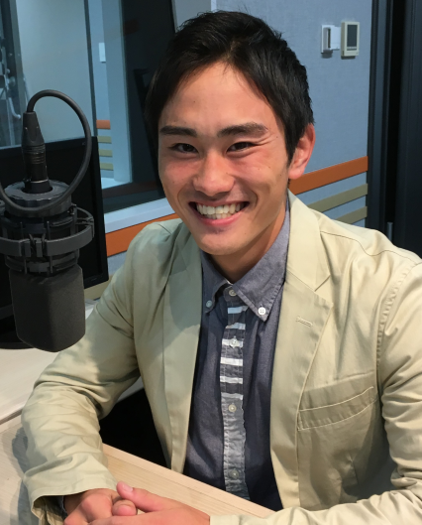
渡邉 敬大（わたなべ けいた）
出身地：福岡県
担当番組：音楽な時間
（毎週日曜日11:00～12:00）

大分放送スタッフ

 | 役 割 |  |  | 担当者名 | 備 考
 | 統 括 |  |  | 森永 尚史 | 企画責任者
 | 現場責任者（本社） |  |  | 塩月 博之 | 現場コーディネート
 | 企画担当者 |  |  | 森 春樹 | 企画担当（東京支社）
 | Ｍ Ｃ |  |  | 渡邉 敬大 | 進行担当

企画協力者

 | 所 属 |  |  | 担当者名 | 備 考
 | 海洋科学高校 |  |  | 中村 晋太郎 | 高校窓口・企画内容協力
 | 福良ヶ丘小学校 |  |  | 中村 校長 | 小学校窓口・参加児童調整担当
 | 株式会社ヤマジン |  |  | 山田 隆司 | オリジナル商品制作担当
 | 重宝水産株式会社 |  |  | 佐々木 兼照 | 体験学習（養殖場見学など）担当

海と日本プロジェクト Sea級グルメスタジアム
４

スケジュール

時 間 |  | 項 目 |  |  |  | 備 考
8:30:00 |  | 関係者集合 |  |  |  | 中村先生・ヤマジン・ＯＢＳ
8:50:00 |  | 受付
9:00:00 |  | 生徒・児童集合 |  |  |  | 生徒・児童（保護者）
 |  | 開会式 |  |  |  | 関係者ご挨拶他
9:20:00 |  | 地元の海について・ヒジキの増殖取り組み学習 |  |  |  | 高校生によるプレゼンテーション
 |  | かぼすブリ・養殖についての説明 |  |  |  | 高校生によるプレゼンテーション
9:50:00 |  | 休憩 |  |  |  | 休憩後、速やかにバスへ移動
10:00:00 |  | 海洋科学出発・移動 |  |  |  | バス2台にて移動
10:20:00 |  | 重宝水産着・海上いかだ見学・養殖の説明 |  |  |  | 陸上にて実施・説明
10:40:00 |  | マイナス２０度の大型冷蔵庫見学 |  |  |  | エサのもととなる凍らせた魚の塊を見学
10:50:00 |  | かぼすブリのエサについての説明 |  |  |  | 何でつくられているかの説明、実際にエサを触ってもらう
11:00:00 |  | 養殖の説明②・質疑応答 |  |  |  | 養殖が抱える環境問題と、その対策についての説明他
11:20:00 |  | 重宝水産出発・移動
11:40:00 |  | 海洋科学着・昼食・休憩 |  |  |  | 弁当・お茶の手配
12:30:00 |  | かぼすブリを使ったおさかな小判制作 |  |  |  | 実際に商品を制作＠職員工場
13:00:00 |  | 試食・ネーミング考案 |  |  |  | 教室に戻り、試食とネーミング考案
14:15:00 |  | 解散式 |  |  |  | 生徒代表・児童代表挨拶・関係者挨拶・写真撮影
14:45:00 |  | 解散 |  |  |  | アンケート回収

海と日本プロジェクト Sea級グルメスタジアム
５
大分の豊かな海を守り、育てよう～臼杵で育つヒジキとかぼすブリ～

①集合 （受付8：50） in 海洋科学高校
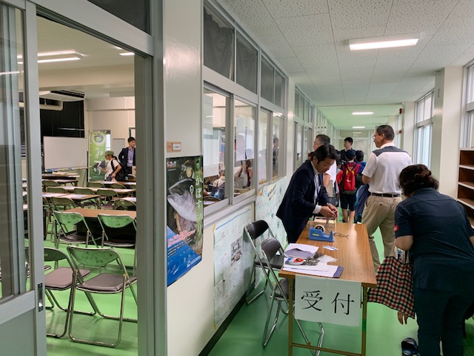
・海洋科学高校 食品製造衛生実験室
・最大60名程度収容可能
・拡声機材手配（ワイヤレスマイク2本）

②開会 （9：00～9：20） in 海洋科学高校
・主催者挨拶
→ 株式会社大分放送 森永 尚史 （営業局次長）
・福良ヶ丘小学校 学校関係者挨拶
→ 仲村校長先生
・海洋科学高校 学校関係者挨拶
→ 中村 晋太郎先生
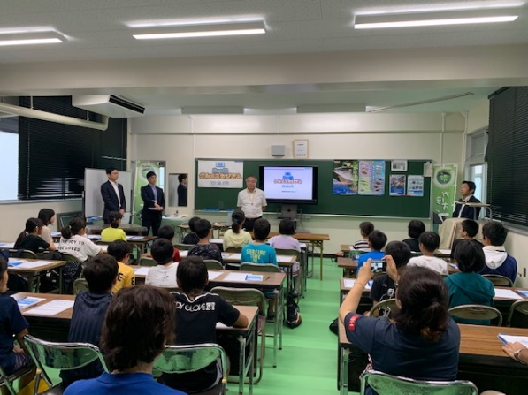

③座学「高校生による講義」 （9：20～9：50） in 海洋科学高校
高校生が作ったパワーポイントの資料を使い、
地元の海について・ヒジキの特徴・養殖とかぼすブリについて
小学生に講義しました。
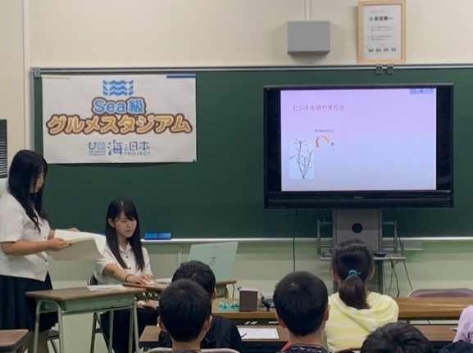

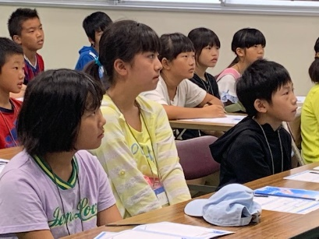

海と日本プロジェクト Sea級グルメスタジアム
６
大分の豊かな海を守り、育てよう～臼杵で育つヒジキとかぼすブリ～

④現地見学 （9：50～11：20） in 重宝水産
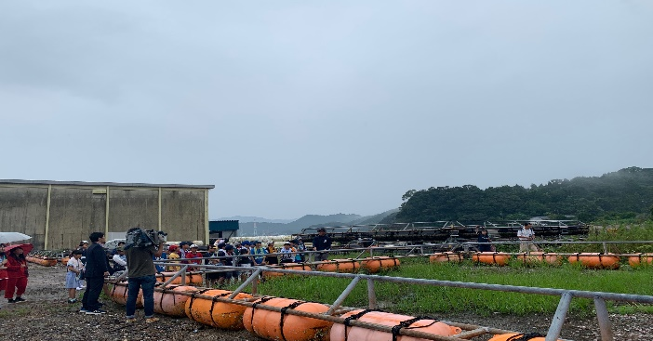
＜陸上にて海上いかだを見学＞
・10m x 10m x 深さ7-8m の中に３０００尾が泳いでいます
・５０～６０個海上に設置されています。
・生エサ（魚をすりつぶしたもの）＋魚粉＋ビタミン剤を混ぜ合わせたものを機械で散布

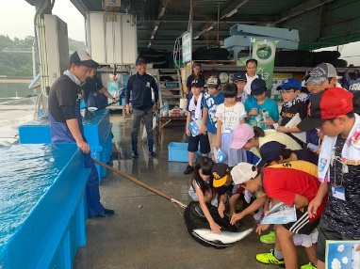
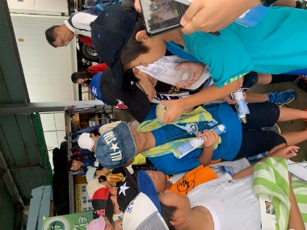
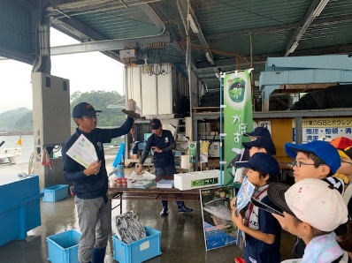
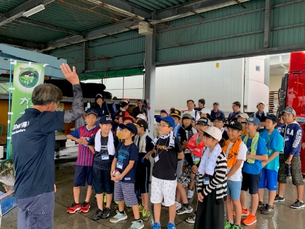
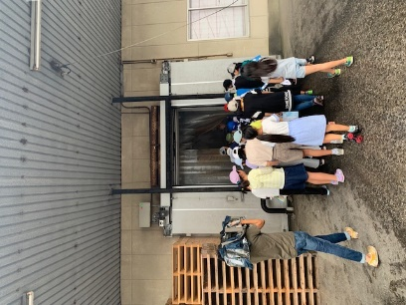
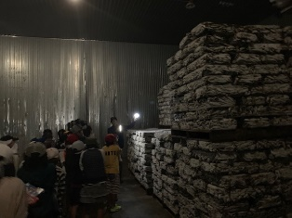

＜カボスぶりの養殖場で養殖・エサについての学習＞
・実際のエサ・かぼすの皮をすりつぶした粉末を実際に触ってみる。匂いは良く、かぼすの香りがします
・養殖については別途パンフレットで、子供たちにわかりやすく説明していただきました
・環境への取り組みとして、ロスが出ないようにエサをクラッシャーですりつぶして食べやすい形状にしていることや、海底に溜まるヘドロを溶かす薬剤について説明してもらいました

＜マイナス２０℃の大型冷蔵庫見学＞
・魚を冷凍保管する冷蔵庫に入りました
・エサがどのように保管されているかを学習しました

海と日本プロジェクト Sea級グルメスタジアムｉｎ愛媛
７

大分の豊かな海を守り、育てよう～臼杵で育つヒジキとかぼすブリ～

⑤商品制作 （12：30～13：00） in 海洋科学高校
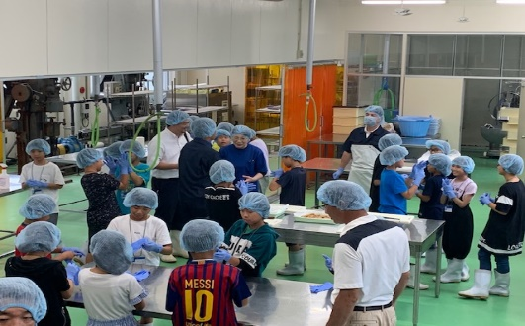
＜商品の調理＞
・加工業者ヤマジンの方に教えてもらい、実際に調理をしてみました。
・生徒たちは班に分かれ衛生面に配慮しながら商品を制作し、試食してもらい、商品への理解と愛着を深めてもらいました。

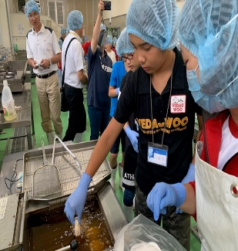
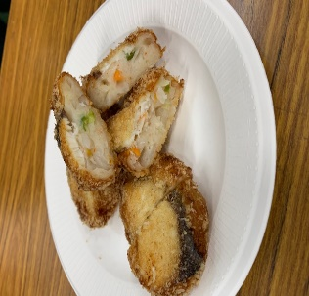

⑥ネーミング （13：00～14：45） in 海洋科学高校
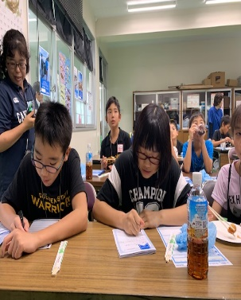
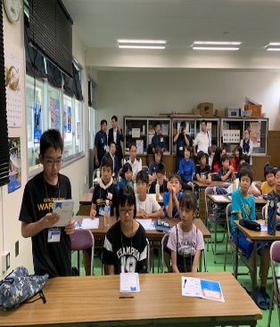
生徒たちを３人ずつの案に分け、今日学んだことや、調理したことなどを考えながら、どの班からも１案以上出してもらうようにしました。使いたいキーワードなども生徒から募集し、最終的に「クセになるう♡かぼブリ小判～豊後水道・いかすブリ」に決定しました。
メインタイトルについて調理した商品がすぐなくなってしてしまうほど生徒に人気で、「クセになる」という意見が多数寄せられました。また、今回の全てのイベントを実施をした「臼杵市」を入れたいという意見が多く、市が若者を取り込むため情報発信している「う♡（すき）プロジェクト」にちなんで「う♡」、かぼすブリよりも語感が良いため、もともとの商品名でもある「おさかな小判」と合わせて「かぼブリ小判」というネーミングとなりました。
サブタイトルについては、「豊」後水道の「豊」かな環境を活かす(イカす＝魅力的な)かぼすブリをPRしたい！という理由から「豊後水道・いかすブリ」に決定しました。生徒からのキーワードとして多かったのが「豊後水道・豊か・魅力的」などの言葉でした。また今回の感想について、「豊後水道の豊かな環境を活かして行う養殖の取り組みが面白かった、勉強になった」という趣旨の意見が多く出ました。そこで、それらを掛け合わせてサブタイトルを「豊後水道・いかすブリ」に決定しました。

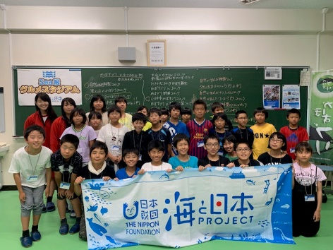

海と日本プロジェクト Sea級グルメスタジアム

８
 | 2019年8月28日（水）大分合同新聞朝刊掲載
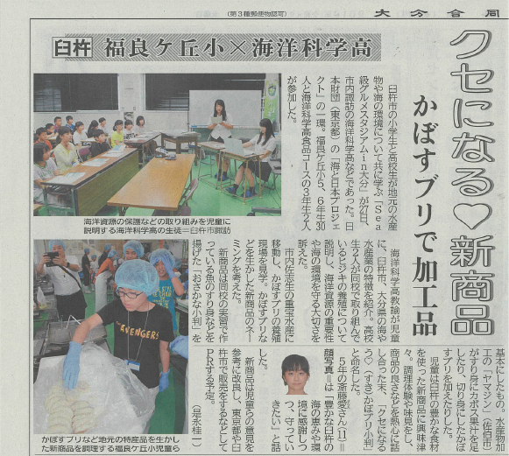

 | 2019年8月27日（火）18:15-「OBSイブニングニュース」でのニュース報道

